RESUMO DE FATURAMENTO
Vendas 2021
VENDAS A VISTA | R$22,106.00 | 28%
VENDAS NO CARTÃO | R$56,242.00 | 72%
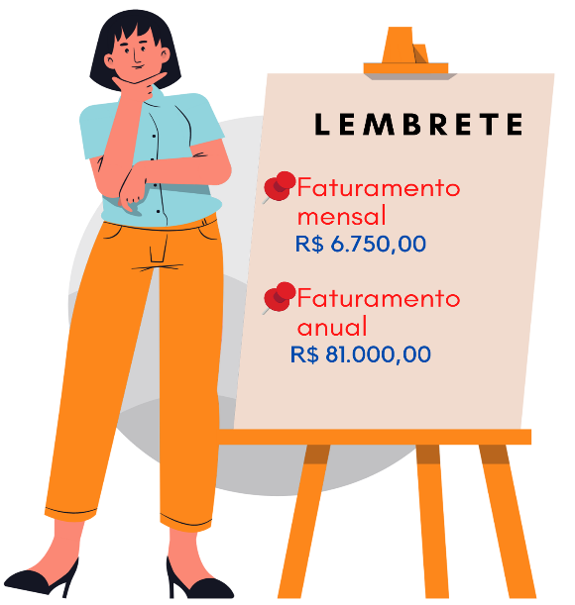
RESUMO DE FATURAMENTO - 2021
MÊS | VENDAS A VISTA | VENDAS NO CARTÃO | TOTAL MENSAL
JANEIRO | R$ 890.00 | R$ 2,890.00 | R$ 3,780.00
FEVEREIRO | R$ 1,280.00 | R$ 3,489.00 | R$ 4,769.00
MARÇO | R$ 1,758.00 | R$ 3,158.00 | R$ 4,916.00
ABRIL | R$ 1,353.00 | R$ 4,389.00 | R$ 5,742.00
MAIO | R$ 1,590.00 | R$ 5,123.00 | R$ 6,713.00
JUNHO | R$ 2,591.00 | R$ 4,015.00 | R$ 6,606.00
JULHO | R$ 2,361.00 | R$ 3,872.00 | R$ 6,233.00
AGOSTO | R$ 1,269.00 | R$ 3,587.00 | R$ 4,856.00
SETEMBRO | R$ 1,395.00 | R$ 4,358.00 | R$ 5,753.00 | Se quiser acessar mais conteudos sobre MEI e empreendedorismo acesse os links abaixo:
OUTUBRO | R$ 2,458.00 | R$ 4,367.00 | R$ 6,825.00 | 5 Dicas sobre MEI |  | Técnicas de precificação |  | Como criar uma loja online sem gastar nada
NOVEMBRO | R$ 2,138.00 | R$ 7,842.00 | R$ 9,980.00 | Custos fixos de uma loja MEI |  | Planner de metas |  | Dicas para sua primeira vez no BRÁS
DEZEMBRO | R$ 3,023.00 | R$ 9,152.00 | R$ 12,175.00 | Planilha de precificação |  | Como fazer cheirinho pra loja
TOTAL | R$ 22,106.00 | R$ 56,242.00 | R$ 78,348.00 | Criado por Nayara Sousa acompanhe nossas redes sociais:
PERCENTUAL | 28% | 72% |  | Canal no Youtube | Instagram | Catnine | Tiktok
TOTAL ANUAL | R$ 78,348.00

